01
PASO 01: Seleccionar el botón transmitir
El sistema muestra pantalla principal de Componente MR

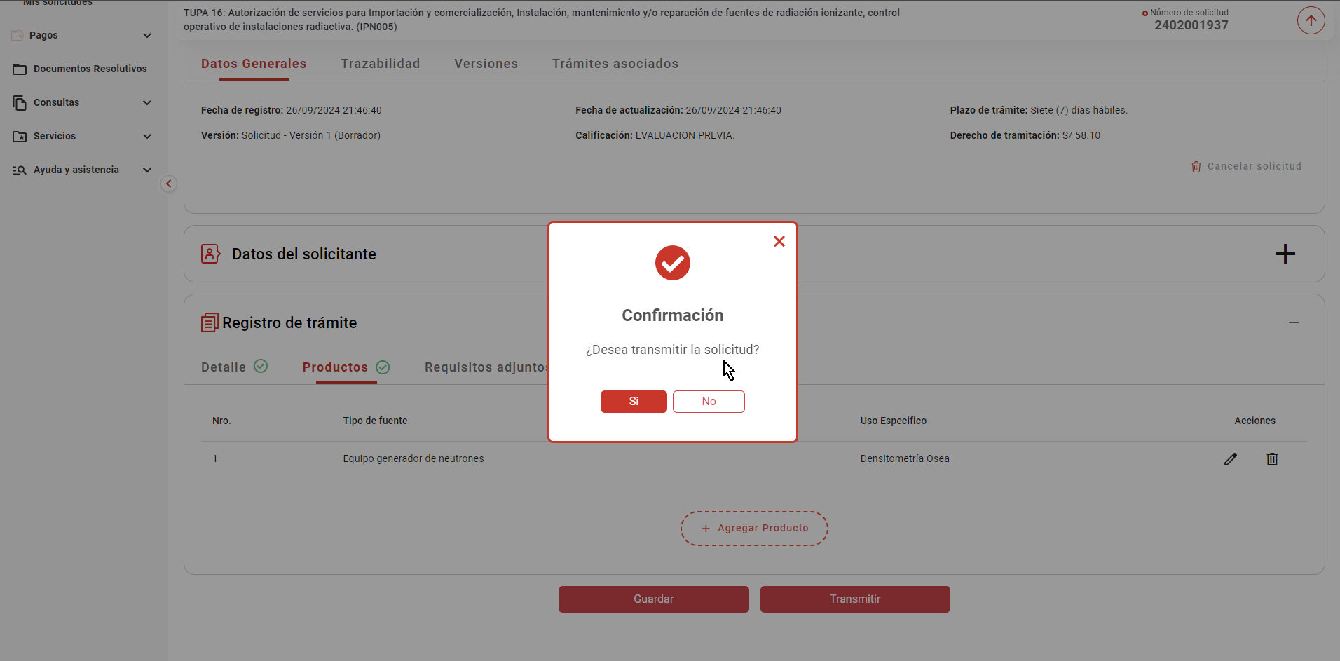

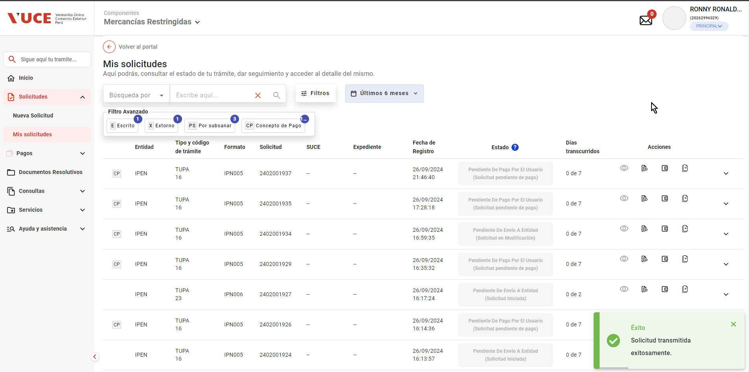

La pasarela de pagos genera y devuelve el CPB

- El sistema realiza las siguientes acciones
- Registra el nro. de CPB asociado al trámite, la fecha de vigencia del CPB en un plazo máximo de 5 días hábiles
(contabilizado a partir del día siguiente de generado el CPB) y el estado "Pendiente de pago"

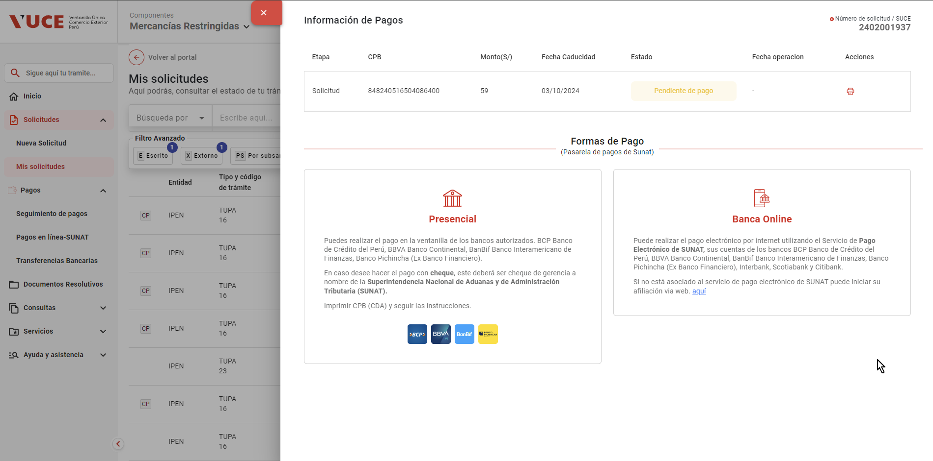

- Actualiza el estado del trámite a "Solicitud pendiente de pago"

- Registra en la trazailidad del trámite el mensaje "CPB generado; se encuentra a la espera de pago"
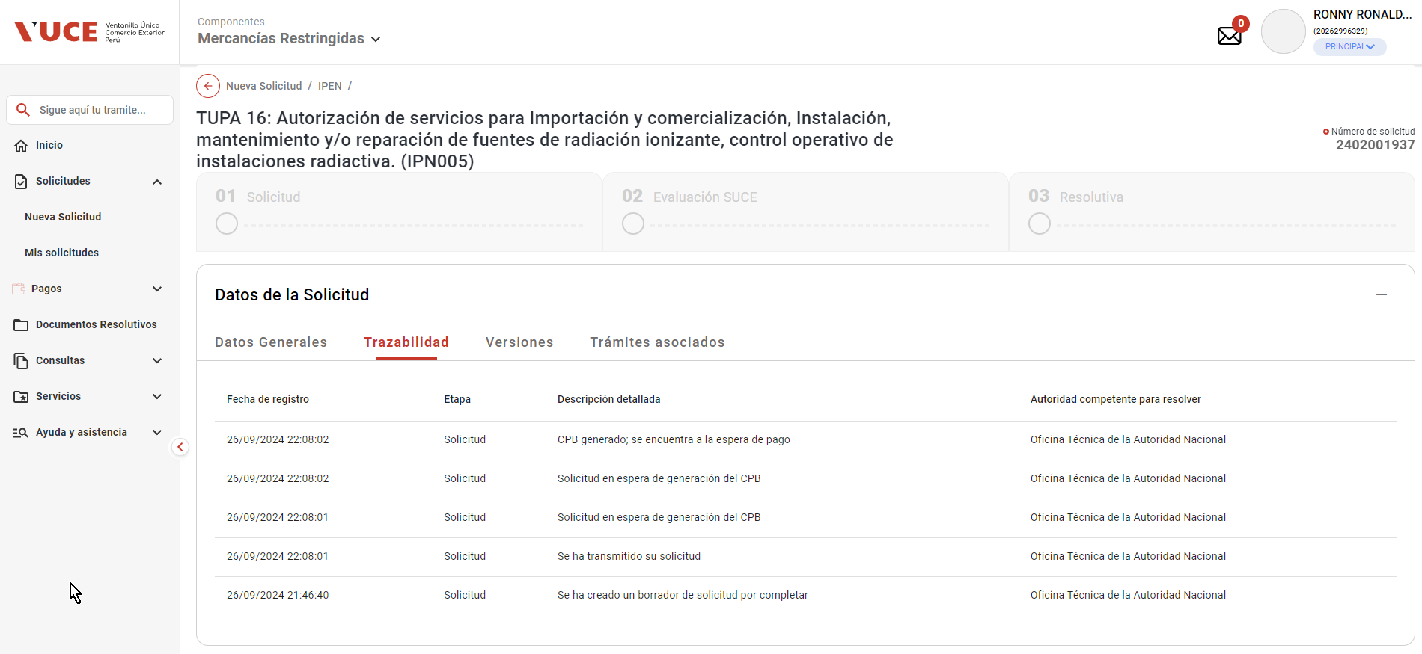

- Actualiza el estado del requerimiento de pago de trámite a PENDIENTE

02
PASO 01: Seleccionar el botón transmitir
El sistema muestra pantalla principal de Componente MR

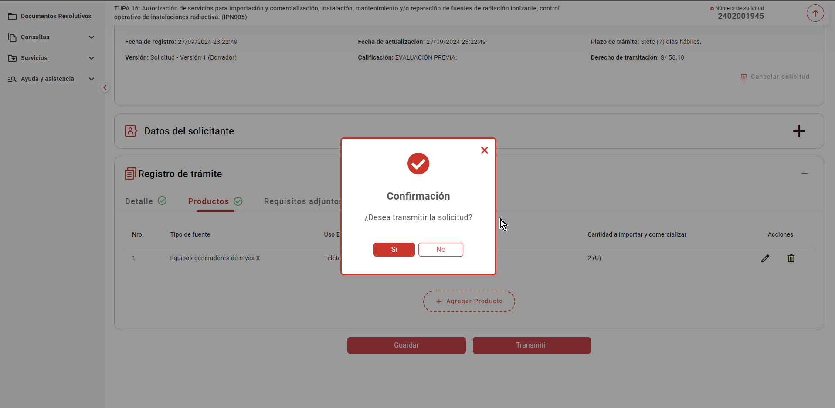

La pasarela de pagos genera y devuelve el CPB

- El sistema realiza las siguientes acciones
- Registra el nro. de CPB asociado al trámite, la fecha de vigencia del CPB en un plazo máximo de 5 días hábiles
(contabilizado a partir del día siguiente de generado el CPB) y el estado "Pendiente de pago"

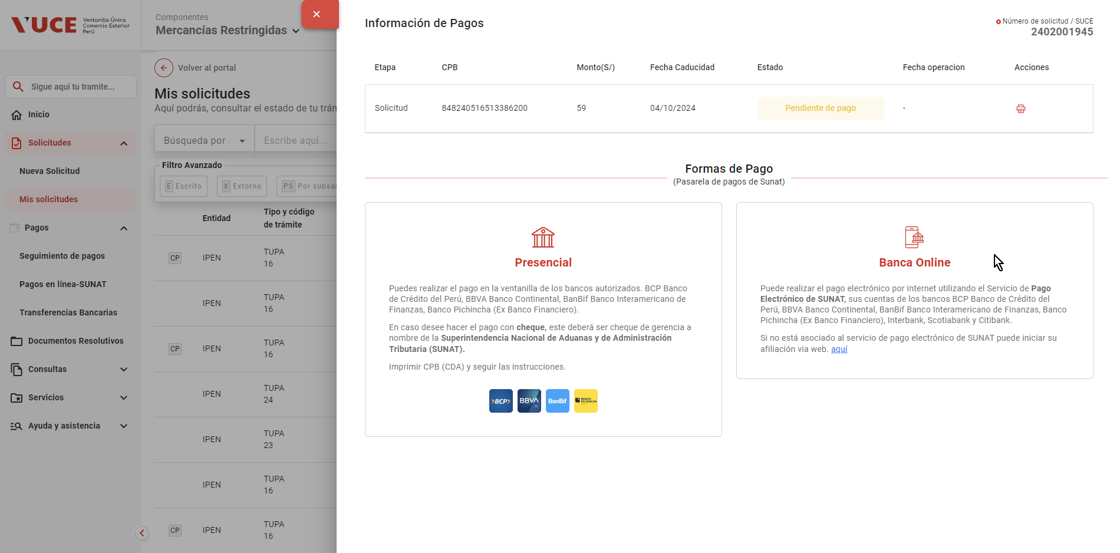

- Actualiza el estado del trámite a "Solicitud pendiente de pago"

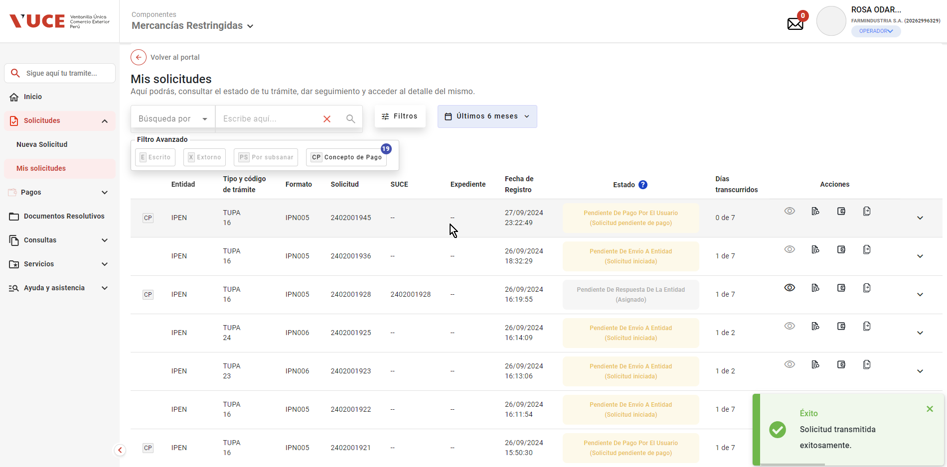

- Registra en la trazailidad del trámite el mensaje "CPB generado; se encuentra a la espera de pago"

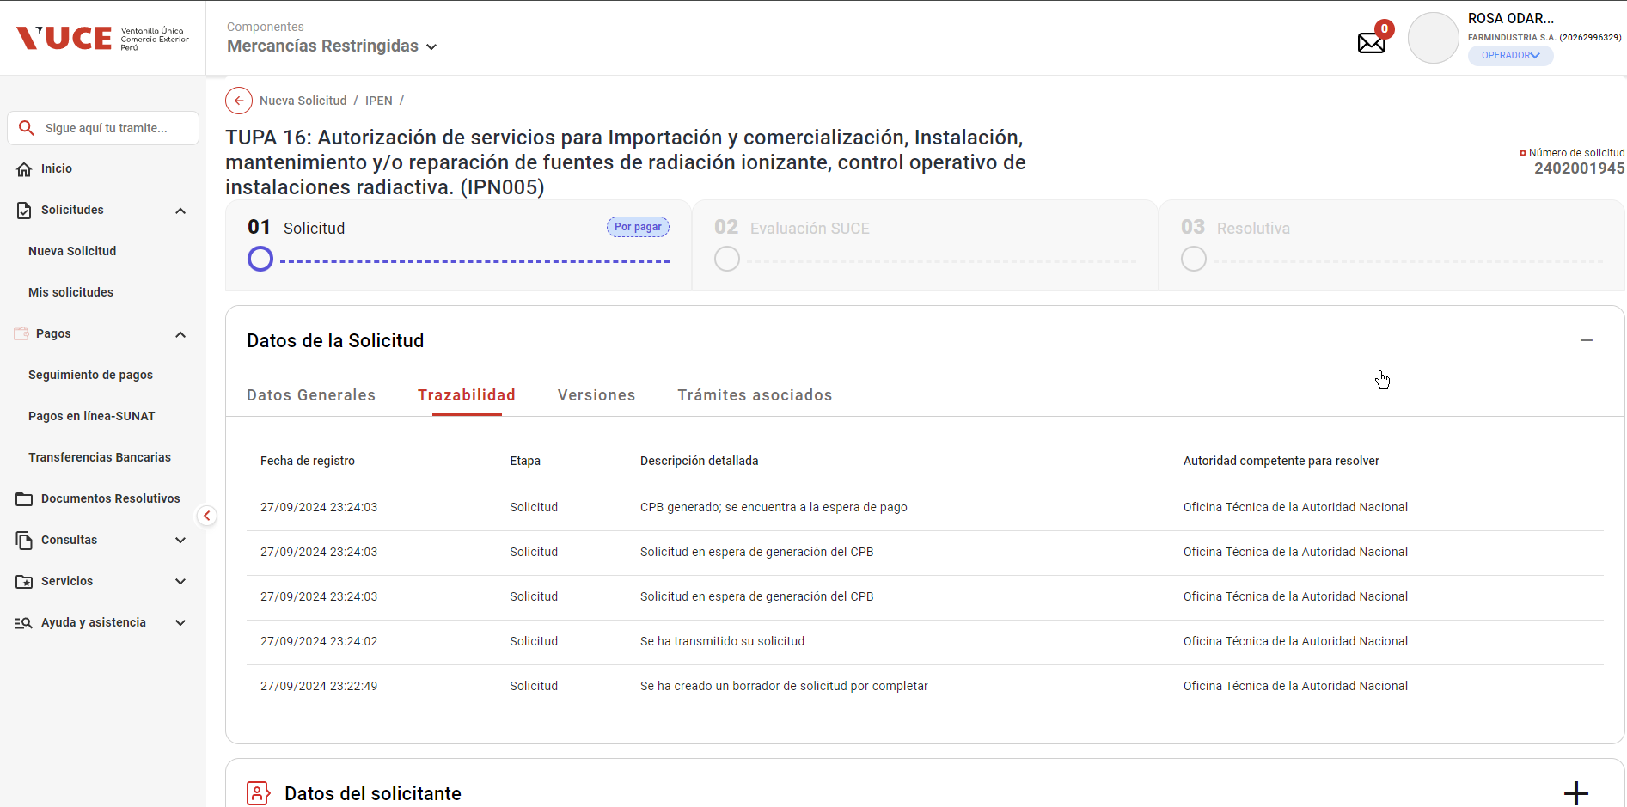

- Actualiza el estado del requerimiento de pago de trámite a PENDIENTE

03
PASO 01: Seleccionar el botón transmitir
El sistema muestra pantalla principal de Componente MR

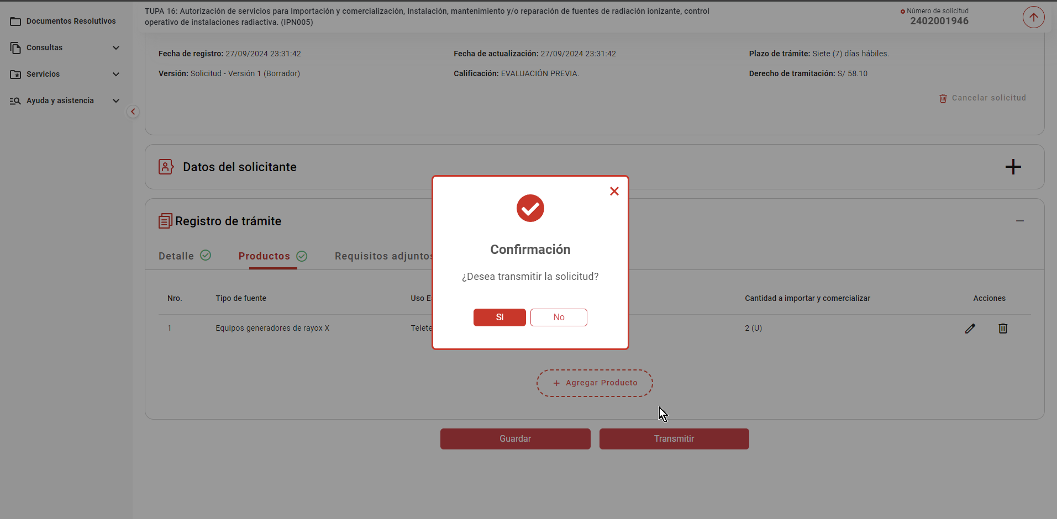

La pasarela de pagos genera y devuelve el CPB

- El sistema realiza las siguientes acciones
- Registra el nro. de CPB asociado al trámite, la fecha de vigencia del CPB en un plazo máximo de 5 días hábiles
(contabilizado a partir del día siguiente de generado el CPB) y el estado "Pendiente de pago"

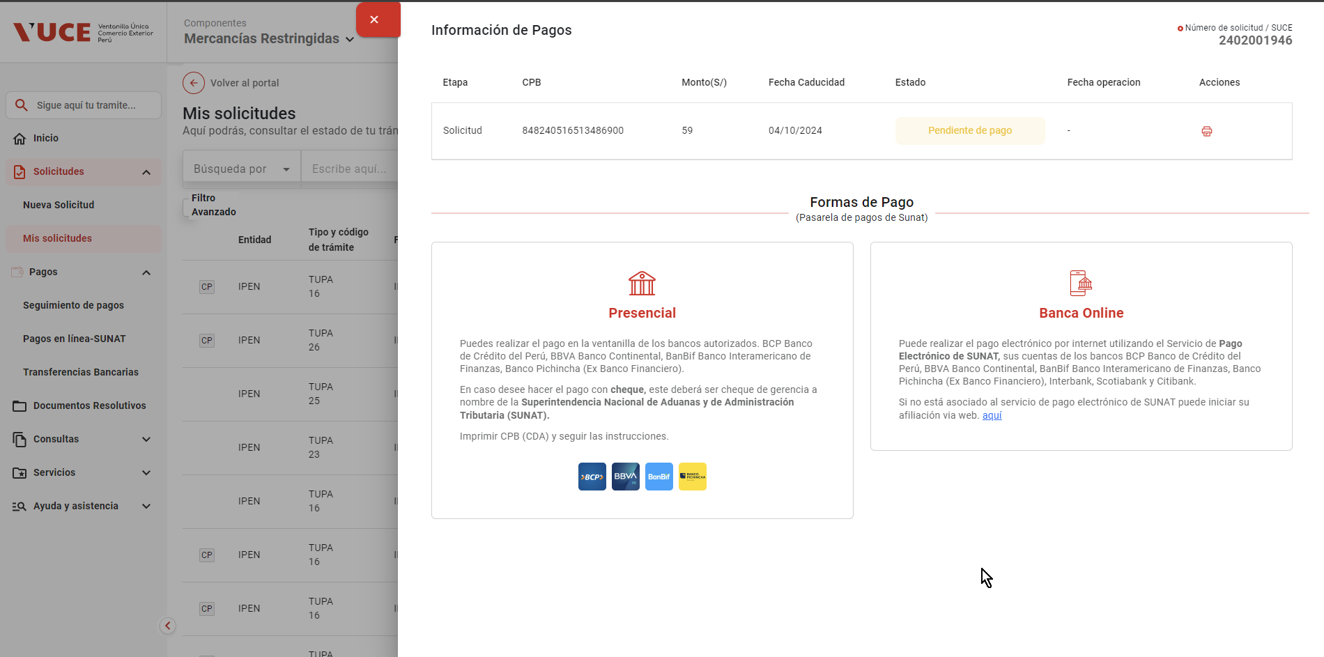

- Actualiza el estado del trámite a "Solicitud pendiente de pago"

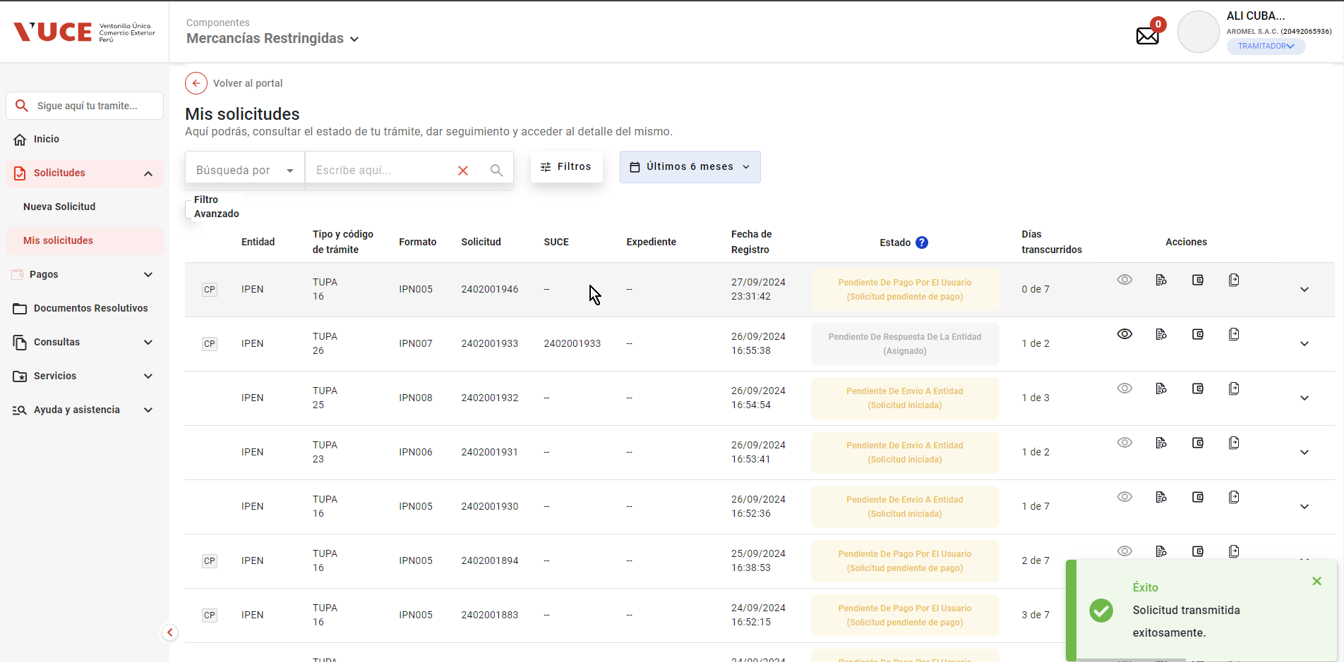

- Registra en la trazailidad del trámite el mensaje "CPB generado; se encuentra a la espera de pago"

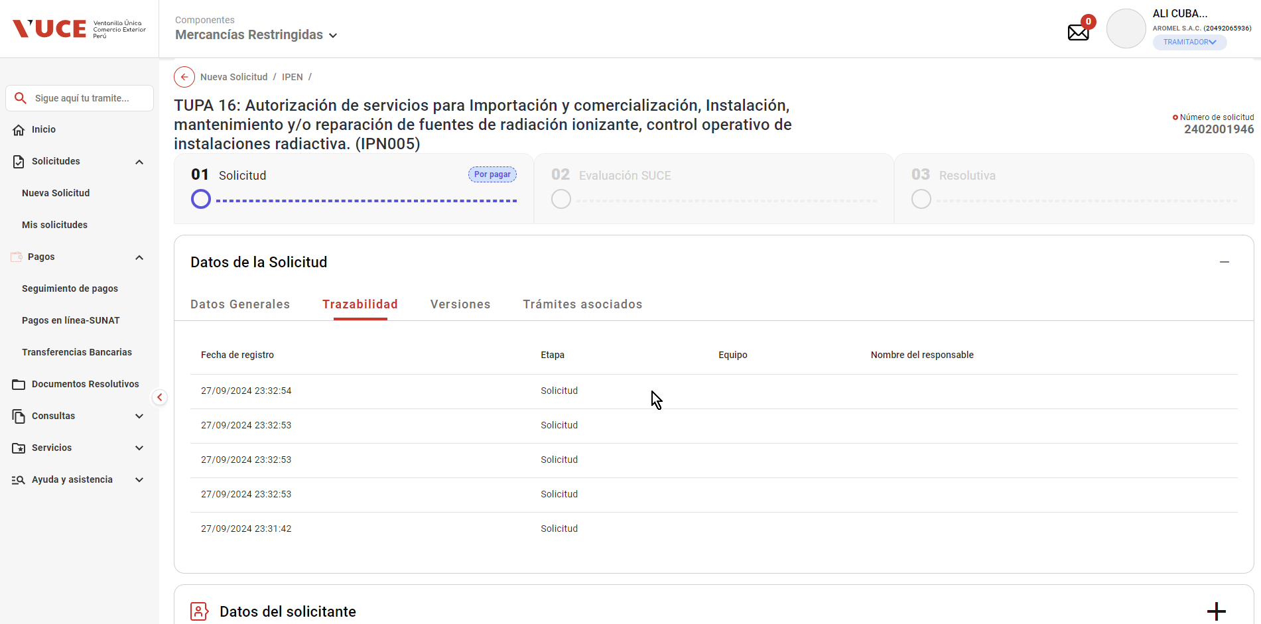

- Actualiza el estado del requerimiento de pago de trámite a PENDIENTE

